SEM PLS
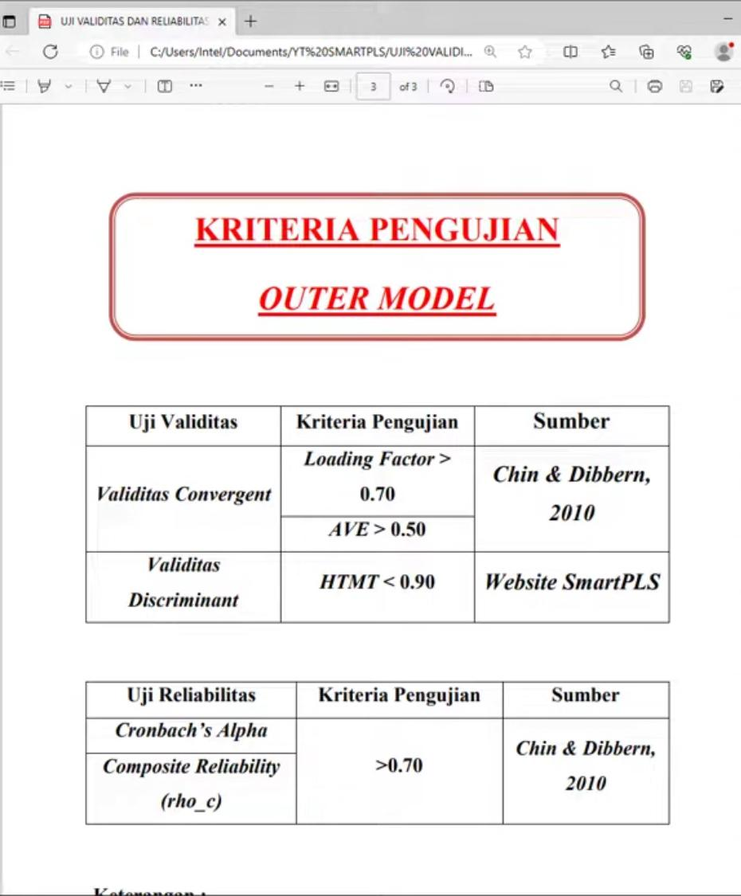
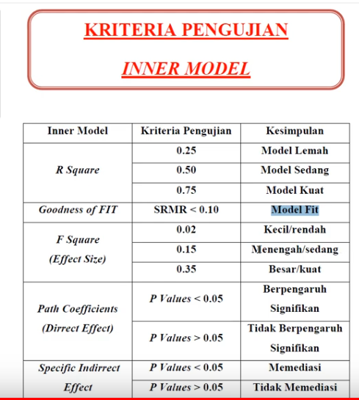
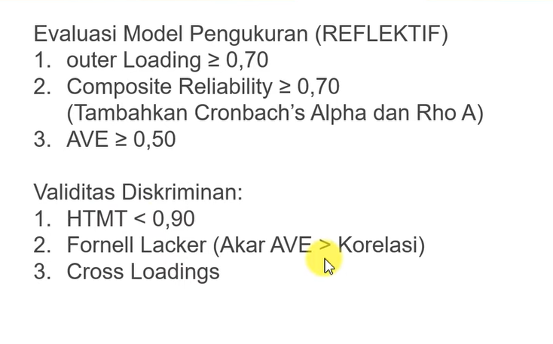

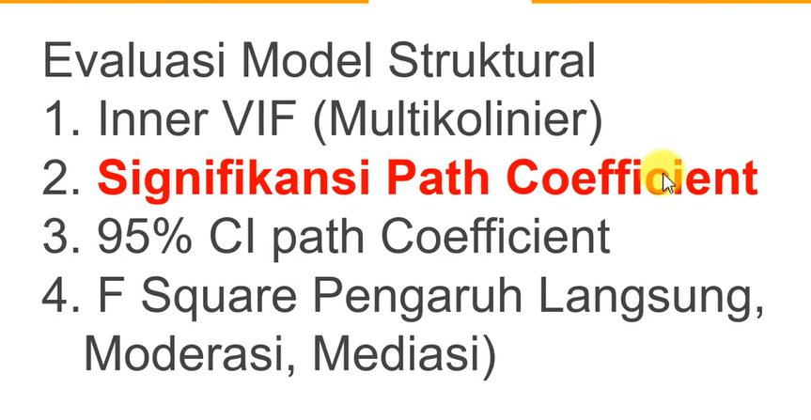

https://www.youtube.com/watch?v=FUI9taDBz04 | SECOND ORDER
https://www.youtube.com/@ebookstatistik1000halaman/videos |  | EBOOK STATISTIK 1800 HALAMAN
https://www.youtube.com/watch?v=zBou5BDXP8c | ENTRY DATA MODEL SECOND ORDER
https://www.youtube.com/watch?v=5z0xH3T-Vpo | PLS SECOND ORDER YANG DIREKOMENDASIKAN (EMBEDDED TWO STAGE) PENGEMBANGAN PLS SECOND ORDER REPEATED
https://www.youtube.com/watch?v=FUI9taDBz04 | TUTORIAL SEM PLS MODEL **SECOND ORDER** SMARTPLS 4 "METODE DIREKOMENDASIKAN DIPAKAI"
https://www.youtube.com/@ebookstatistik1000halaman/search?query=SMART%20PLS |  |  | ALL ABOUT SMART PLS
https://www.youtube.com/watch?v=9uk85vYQfj4 | UJI HIPOTESIS SMARTPLS SIGNIFIKAN SEMUA... INI CARANYA "TUTORIAL SMARTPLS 4

